Hoja1
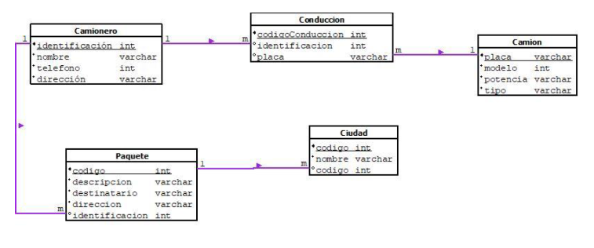
Nombre Tabla | Camion
Fecha | 2025-03-11
Descripción | Tabla que almacena los datos del camion
Campo | Tipo de Dato | Tamaño | Restricciones | Descripción
Placa | varchar | 6 | PK | Placa del camion y es llave primaria
modelo | int |  | not null | Modelo del camion
potencia | varchar | 15 | not null | Potencia del Camion
tipo | varchar | 50 | not null | Tipo de camion

Nombre Tabla | Conduccion
Fecha | 2025-03-11
Descripción | Tabla que almacena los datos de la conducción que relaciona al camionero con el camion
Campo | Tipo de Dato | Tamaño | Restricciones | Descripción
codigoConduccion | int |  | PK | codigo de conducción y llave primaria
identificacion | int |  | null | identificación del camionero y llave foranea
placa | varchar | 6 | null | placa del camion y llave foranea

Nombre Tabla | Camionero
Fecha | 2025-03-11
Descripción | Tabla que almacena los datos del camionero
Campo | Tipo de Dato | Tamaño | Restricciones | Descripción
identificacion | int |  | PK | Identificación del camionero y llave primaria
nombre | varchar | 50 | not null | nombre del camionero
telefono | int |  | not null | telefono del camionero
direccion | varchar | 50 | not null | direccion donde reside del camionero

Nombre Tabla | Paquete
Fecha | 2025-03-11
Descripción | Tabla que almacena los datos del paquete
Campo | Tipo de Dato | Tamaño | Restricciones | Descripción
Codigo | int |  | PK | Codigo del paquete y llave primaria
descripcion | varchar | 50 | not null | Descripción del paquete
destinatario | varchar | 50 | not null | Destinatario donde se dirige el paquete
direccion | varchar | 50 | not null | Dirección donde se dirige el paquete
identificacion | int |  | null | Identificación del camionero que transporta el paquete

Nombre Tabla | Ciudad
Fecha | 2025-03-11
Descripción | Tabla que almacena los datos de la ciudad
Campo | Tipo de Dato | Tamaño | Restricciones | Descripción
Codigo | int |  | PK | Código de la ciudad
nombre | varchar | 50 | not null | Nombre de la ciudad
codigo | int |  | null | Código del paquete que se dirige a la ciudad

